Sheet1
外设 | 引脚 | 引脚编号 | 备注

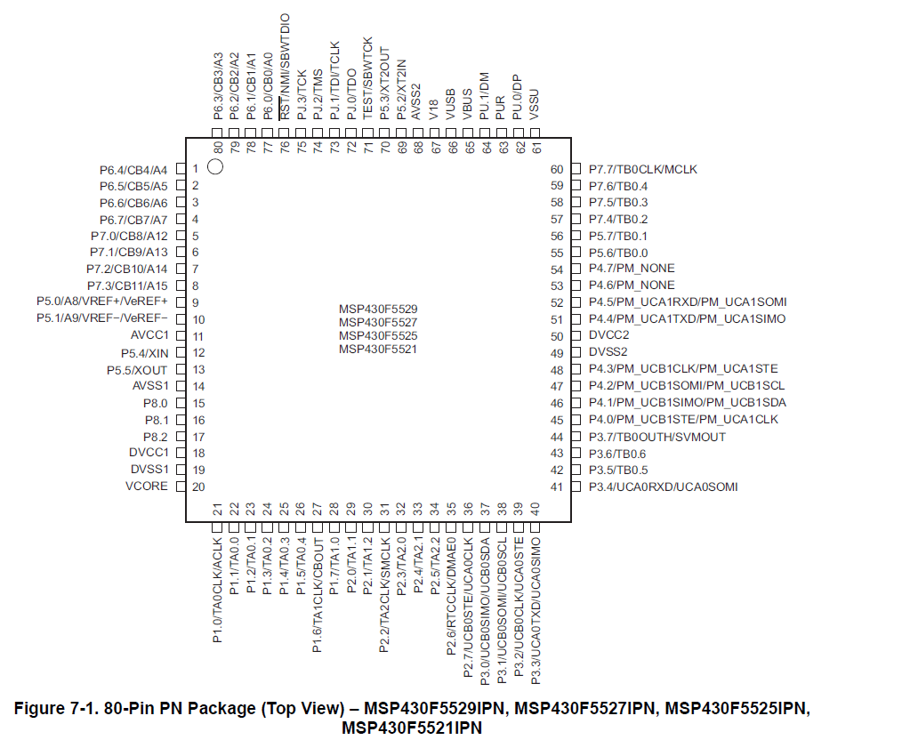
IPS屏幕 |  |  | 软件SPI
SCL | P60
SDA | P61
RST | P62
DC | P63
CS | P64
BL | P65

电机 |  |  | PWM
DIR | P43
PWM | P12 |  | TA0

DIR | P40
PWM | P13 |  | TA0

两个编码器 方向编码器
编码器1
A/LSB | P20
B/DIR | P36 |  | TA1.1
编码器2
A/LSB | P24 |  | TA2.1
B/DIR | P35

和蓝牙通讯 |  |  | UART1
RX | P33
TX | P34
握手线 | P15 |  | 外部中断

和PCA9685通讯
GND
SCL | P42
SDA | P41
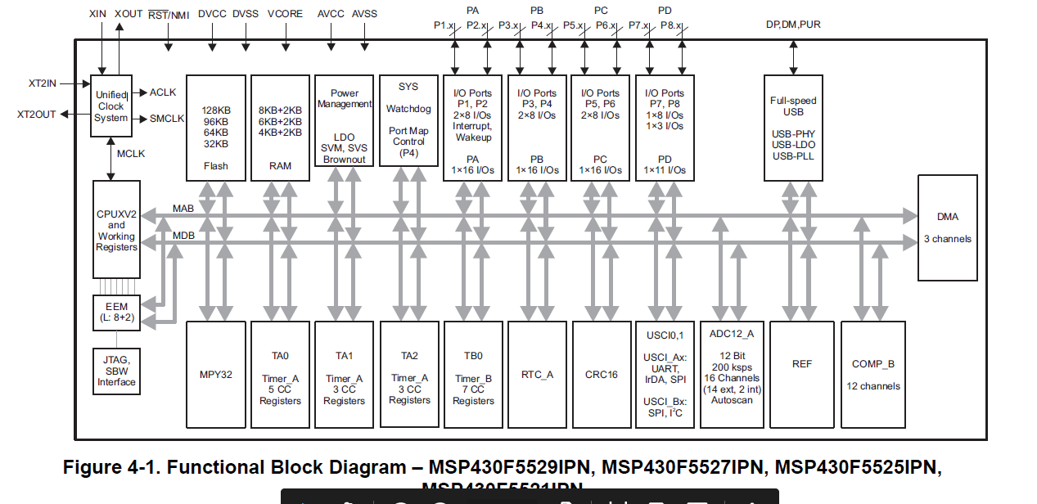
和PC通讯
RX
TX

旋转编码器
A | P23 |  | TA2.0
B | P26 |  | 外部中断
C | GND

灰度循迹传感器 |  | 7路灰度传感器
OUT1 | P37
OUT2 | P82
OUT3 | P22
OUT4 | P74
OUT5 | P30
OUT6 | P31
OUT7 | P81
V5
GND

